Teaching
內科部 2026年10月份教學活動

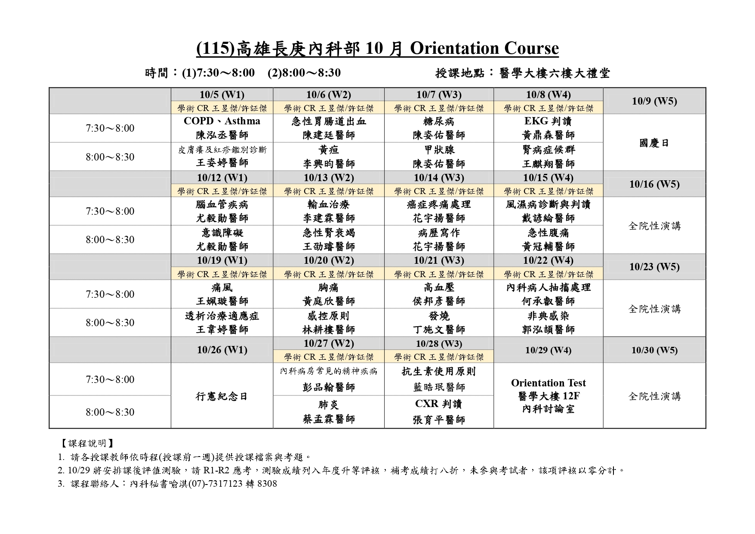
晨會值日生
電腦、燈控：R3 楊舜如 39246 (10/1-15)、R3 黃威智 56095 (10/16-31)；記錄：余秉聰 56167 (10/1-15)、R3 林亮志 10019 (10/16-31)
日期 | 時間 | 題目 | 主講者 | 主持人 | 地點

10/5 (W1) | 7:30-8:30 | 1. COPD、Asthma 2. 皮膚癢及紅疹鑑別診斷 | 陳泓丞醫師 王姿婷醫師 | 學術CR-王昱傑/許証傑 郭垣宏副部長 | 醫學大樓六樓 大禮堂

10/6 (W2) | 7:30-8:30 | 1. 急性胃腸道出血 2.黃疸 | 陳建廷醫師 李興昀醫師 | 學術CR-王昱傑/許証傑 郭垣宏副部長 | 醫學大樓六樓 大禮堂

10/7 (W3) | 7:30-8:30 | 1. 糖尿病 2.甲狀腺 | 陳姿佑醫師 | 學術CR-王昱傑/許証傑 郭垣宏副部長 | 醫學大樓六樓 大禮堂

10/8 (W4) | 7:30-8:30 | 1. EKG判讀 2.腎病症候群 | 黃鼎森醫師 王麒翔醫師 | 學術CR-王昱傑/許証傑 郭垣宏副部長 | 醫學大樓六樓 大禮堂

10/12 (W1) | 7:30-8:30 | 1. 腦血管疾病 2.意識障礙 | 尤毅勛醫師 | 學術CR-王昱傑/許証傑 郭垣宏副部長 | 醫學大樓六樓 大禮堂

10/13 (W2) | 7:30-8:30 | 1. 輸血治療 2.急性腎衰竭 | 李建霖醫師 王劭璿醫師 | 學術CR-王昱傑/許証傑 郭垣宏副部長 | 醫學大樓六樓 大禮堂

10/14 (W3) | 7:30-8:30 | 1. 癌症疼痛處理 2.病歷寫作 | 花宇揚醫師 | 學術CR-王昱傑/許証傑 郭垣宏副部長 | 醫學大樓六樓 大禮堂

10/15 (W4) | 7:30-8:30 | 1. 風濕病診斷與判讀 2.急性腹痛 | 戴諺綸醫師 黃冠輔醫師 | 學術CR-王昱傑/許証傑 郭垣宏副部長 | 醫學大樓六樓 大禮堂

10/19 (W1) | 7:30-8:30 | 1. 痛風 2.透析治療適應症 | 王姵璇醫師 王韋婷醫師 | 學術CR-王昱傑/許証傑 郭垣宏副部長 | 醫學大樓六樓 大禮堂

10/20 (W2) | 7:30-8:30 | 1. 胸痛 2.感控原則 | 黃庭欣醫師 林耕樓醫師 | 學術CR-王昱傑/許証傑 郭垣宏副部長 | 醫學大樓六樓 大禮堂

10/21 (W3) | 7:30-8:30 | 1. 高血壓 2.發燒+F13:F14 | 侯邦彥醫師 丁施文醫師 | 學術CR-王昱傑/許証傑 郭垣宏副部長 | 醫學大樓六樓 大禮堂

10/22 (W4) | 7:30-8:30 | 1. 內科病人抽搐處理 2.非典感染 | 何承叡醫師 郭泓頡醫師 | 學術CR-王昱傑/許証傑 郭垣宏副部長 | 醫學大樓六樓 大禮堂

10/27 (W2) | 7:30-8:30 | 1. 內科病房常見的精神疾病 2.肺炎 | 彭品翰醫師 蔡孟霖醫師 | 學術CR-王昱傑/許証傑 郭垣宏副部長 | 醫學大樓六樓 大禮堂

10/28 (W3) | 7:30-8:30 | 1. 抗生素使用原則 2.CXR判讀 | 藍醫師 張育平醫師 | 學術CR-王昱傑/許証傑 郭垣宏副部長 | 醫學大樓六樓 大禮堂

10/29 (W4) | 7:30-8:30 | Orientation Test |  | 學術CR-王昱傑 學術CR-許証傑 | 醫學大樓12樓 內科討論室

10/30 住院醫師Orientation Test，R1-R2應考，請學術CR監考，考試期間請各科CR協調臨床事務。

